Titel
Müskens, Wolfgang & Kaiser, Aliki (2017)

LOC-K

Learning Outcome Chart
Kurzversion

Instrument zur Durchführung eines Äquivalenzvergleichs zwischen einem Studiengangsmodul und einem Qualifizierungsprogramm

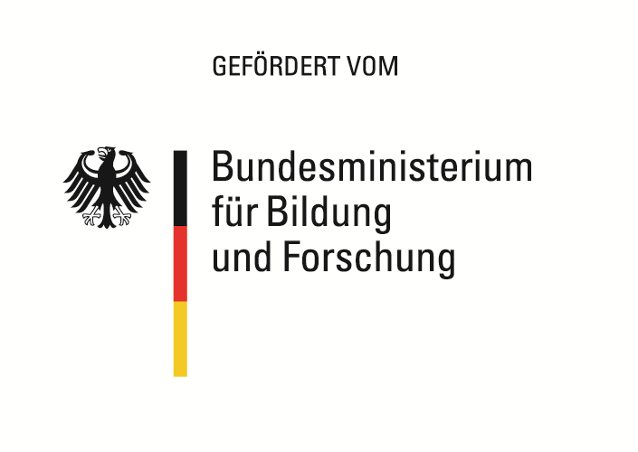
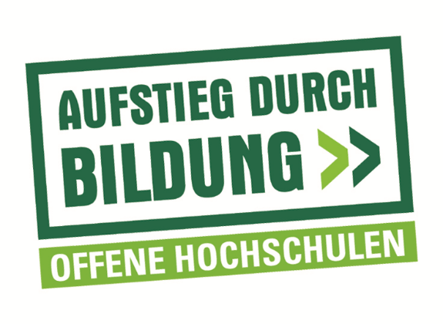

Das diesem Instrument zugrundeliegende Vorhaben wurde mit Mitteln des Bundesministeriums für
Bildung und Forschung unter dem Förderkennzeichen 16OH12044 gefördert. Die Verantwortung
für den Inhalt dieser Veröffentlichung liegt beim Autor/bei der Autorin.

